Fonts and Sizes
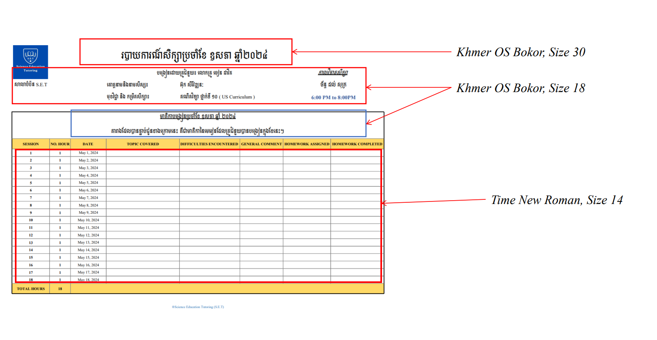

Monthly Report Template

 |  |  | របាយការណ៍សិក្សាប្រចាំខែ ឧសភា ឆ្នាំ២០២៤

សាលាបំប៉ន​ S.E.T |  |  | បង្រៀនដោយគ្រូបំប៉ន​៖​ លោកគ្រូ សុន ចាន់សុផល |  |  |  | កាលវិភាគសិក្សា
 |  |  | គោត្តនាមនិងនាមសិស្ស៖ | លាប សុក្រសមសក្តិ |  |  | ច័ន្ទ ដល់ សុក្រ
 |  |  | មុខវិជ្ជា និង​ កម្រិតសិក្សា​​​៖ | គណិតវិទ្យា-រូបវិទ្យា-គីមីវិទ្យា ថ្នាក់ទី​ ១០ ( MOEYS Curriculum ) |  |  | 6:30 PM to 8:30PM

មាតិកាបង្រៀនប្រចាំខែ សីហា ឆ្នាំ ២០២៤ តារាងដែលបានភ្ជាប់ជូនខាងក្រោមនេះ គឺជាមាតិកា​នៃមេរៀនដែលគ្រូបំប៉នបានបង្រៀនក្នុងខែនេះ។
SESSION | NO. HOUR | DATE | TOPIC COVERED | DIFFICULTIES ENCOUNTERED | GENERAL COMMENT | HOMEWORK ASSIGNED | HOMEWORK COMPLETED
1 | 2 | 2024-07-29 | គណិតវិញ្ញាសាទី ៥ | លំហាត់ពិជគណិតរៀងគន្លឹះ | ប្អូនរៀងច្រឡំតិចតួច | 1 Exercise | 1 Exercise
2 | 2 | 2024-07-30 | គណិតវិញ្ញាសាទី​ ៥ (តចប់) គណិតវិញ្ញាសាទី ៦ | លំហាត់ចំណោទរៀងពិបាក | N/A | 3 Exercise | 2 Exercise
3 | 2 | 2024-07-31 | គណិតវិញ្ញាសាទី ៦ (តចប់) | N/A | ត្រូវឧស្សាហ៍អនុវត្តលំហាត់ | 1 Exercise | 2 Exercise
4 | 2 | 2024-08-01 | លំហាត់ជ្រើសរើសរូបវិទ្យា V3 | N/A | គាត់យល់រូបវិទ្យាបានល្អ | 0 Exercise | 0 Exercise
5 | 0 | 2024-08-02 | Class is cancelled due to tutor's requested
6 | 2 | 2024-08-05 | គណិតវិញ្ញាសាទី ៧ | លំហាត់មានល្បិច | ពន្យល់គាត់ឆាប់យល់ | 0 Exercise | 0 Exercise
7 | 2 | 2024-08-06 | គណិតវិញ្ញាសាទី ៩ | N/A | N/A | 1 Exercise | 1 Exercise
8 | 2 | 2024-08-07 | ធរណីមាត្រវិ. ៧ និង វិ. ៨ រំលឹកមេរៀន | សំណួររៀងគន្លឹះ | ពន្យល់គាត់ឆាប់យល់ | 2 Exercise | 2 Exercise
9 | 2 | 2024-08-08 | លំហាត់ជ្រើសរើសរូបវីទ្យា V3 រំលឹកមេរៀនរូបវិទ្យា | N/A | N/A | 1 Exercise | 1 Exercise
10 | 2 | 2024-08-09 | លំហាត់ជ្រើសរើសគីមីវិទ្យា រំលឹកមេរៀនត្រៀមប្រលង | N/A | យល់មេរៀនបានច្រើន | 0 Exercise | 0 Exercise
11 | 0 | 2024-08-12 | Class is cancelled due to tutee's join National Examination
12 | 0 | 2024-08-13
13 | 2 | 2024-08-14 | មេរៀនទី ១​ តក្កវិទ្យា​ ១. សំណើ ២. ឈ្នាប់តក្តវិទ្យា (ឈ្នាប់នឹង ឈ្នាប់ឬ ឈ្នាប់មិន ) | បែបទ្រឹស្តីច្រើន | N/A | 3 Exercise | 3 Exercise
14 | 2 | 2024-08-15 | (ឈ្នាប់នាំឲ្យ និង ឈ្នាប់សមមូល) អនុវត្តលំហាត់ | ងាយច្រឡំ | បែងចែកឈ្នាប់នីមួយៗច្បាស់ | 2 Exercise | 2 Exercise
15 | 2 | 2024-08-16 | ៣. ប្រភេទនៃសម្រាយបញ្ជាក់ ក.សម្រាយបញ្ជាក់ដោយផ្ទាល់ ខ.សម្រាយបញ្ជាក់តាមសំណើផ្ទុយពីសម្មតិកម្ម | សម្រាយបញ្ជាក់់រៀងពិបាក | N/A | 0 Exercise | 0 Exercise
16 | 2 | 2024-08-19 | ជំពូកទី ១ មេកានិច មេរៀនទី ១ ចលនាត្រង់ | N/A | យល់មេរៀនល្អ | 1 Exercise | 1 Exercise
17 | 2 | 2024-08-20 | ចលនាត្រង់ស្មើ អ​នុវត្តន៍លំហាត់ | N/A | N/A | 2 Exercise | 2 Exercise
18 | 2 | 2024-08-21 | ជំពូកទី ១ អាតូម មេរៀនទី ១ ទ្រឹស្តីអាតូម | មេរៀនបែបទ្រឹស្តី | ប្រហែលទី ៩ គាត់យល់បានច្បាស់ | 3 Exercise | 3 Exercise
19 | 2 | 2024-08-22 | គ. សម្រាយបញ្ជាក់តាមសំណើផ្ទុយពីកាពិត ឃ. សម្រាយបញ្ជាក់តាមទ្វេលក្ខខណ្ឌ ង. សម្រាយបញ្ជាក់តាមឧទាហរណ៍ផ្ទុញ​​ | N/A | N/A | 1 Exercise | 1 Exercise
TOTAL HOURS | 32
®Science Education Tutoring (S.E.T)

